Worksheet
Изображение* | ID | Код | Артикул* | Название товара* | Цена, руб.* | Основной | Удаленный | В пути | 0 | Ваш заказ
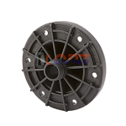 | 824962 | BAK-330003 | 2032 | Фланец пластик для баков 1" (1 шт) | 315.15 руб. | >10 | 0 | 0 | шт |  | 0
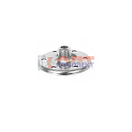 | 823310 | BAK-330002 | VERH-24B | Фланец для баков (1 шт) | 304.53 руб. | 10 | 0 | 0 | шт |  | 0
 | 822885 | BAK-330001 | VERH-8B | фланец для расширительного бака | 207.88 руб. | 9 | 0 | 0 | шт |  | 0

